Sheet1
六安市中医院 显微镜 项目报价单
序号 | 产品名称 | 单位 | 数量 | 备注 | 生产厂家 | 品牌 | 规格/型号 | 单价（元） | 每件合计（元） | 医疗器械注册证或备案凭证号 | 免费质保期 | 供货时间
1 | 显微镜 | 台 | 1 | 适用于手外科、整形外科、计划生育科，男科，妇科等血管吻合的显微手术 1、双人双目180°体位，同光路、同倍率、同方位 2、目镜：12.5X/22B 3、工作距离：200mm、250mm 4、目距调节范围：44~80mm 5、放大倍率：10X、8X 6、视场直径：Φ27.5mm、Φ34.4mm 7、照明类型：0°同轴冷光源照明。 8、照明灯泡：8V/50W进口德国欧斯朗溴钨灯。 9、物面最大光照度：30000LX。 10、平衡机架，带调倾功能。 11、支架升降范围：弹簧臂调节范围420mm、物镜距离地面最低810mm，最高1230mm，电动微动升降范围≧40mm 12、电动微动升降速度2.5mm/s（脚踏电动升降） 13、方向调节范围：水平±1800， 14、横臂最大回转半径800mm，横臂伸展长度1000mm。 15、电源电压：220V±10% 50Hz
注：1.需求需完全响应；2、图片作为参考； 3、单价1500元以下设备，乙方须无条件配合甲方并自行支付第三方SPD管理系统(即物资智能物流管理系统)的管理费用(与甲方实际结算金额的1.7%，按月结算(合同标的经甲方验收后在SPD管理系统办理入、出库))。4、报价需包含运输、安装、质保、SPD服务费等相关一切费用；5、设备按需供货，根据院方使用量据实发货并结算；
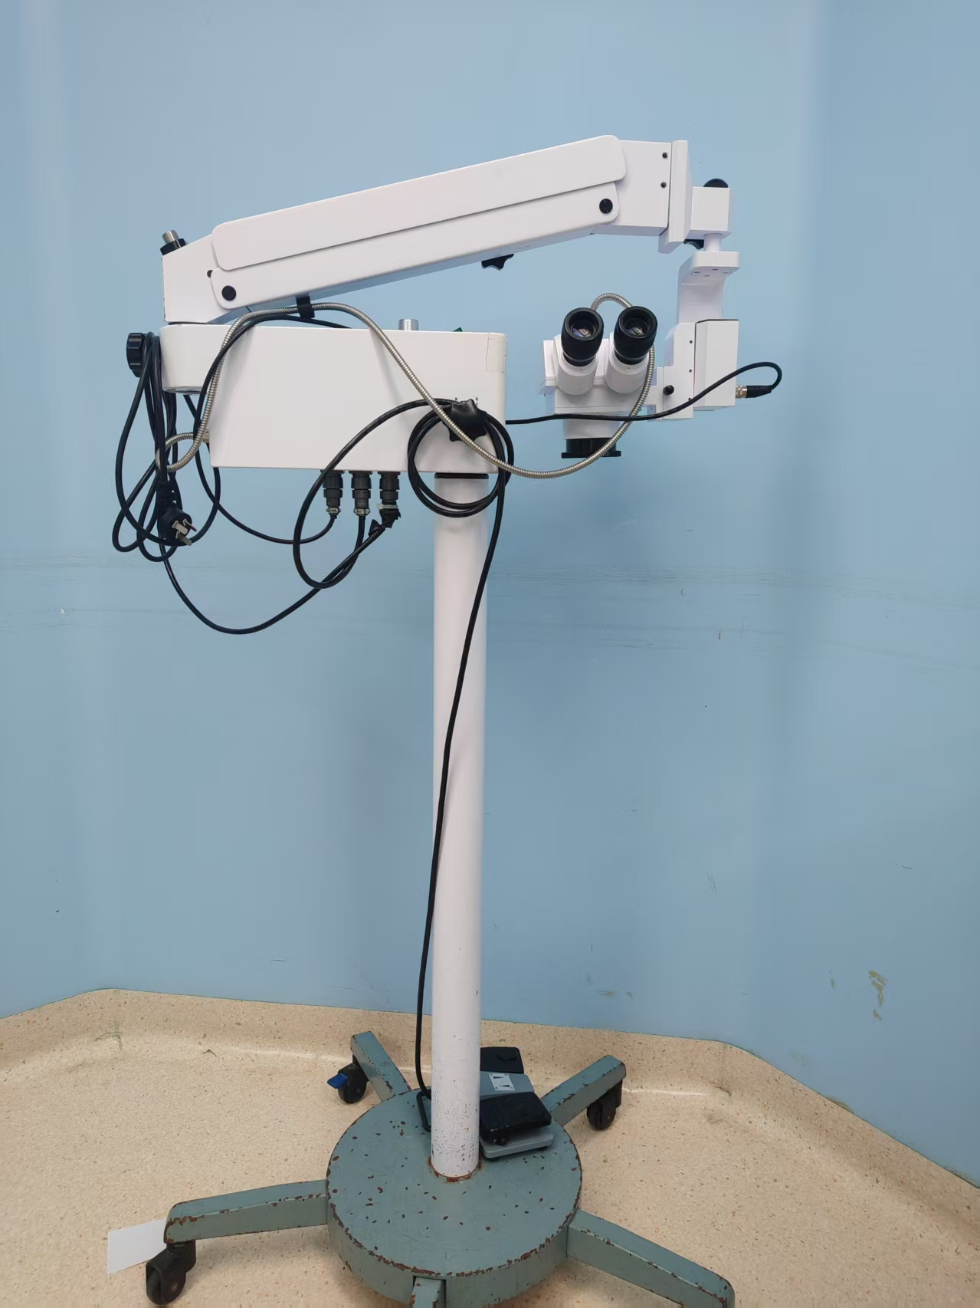

 |  |  |  |  |  |  | 报价单位（盖章）：
 |  |  |  |  |  |  | 授权代表签字：
 |  |  |  |  |  |  | 联系电话：
 |  |  |  |  |  |  | 日期： 年 月 日
要求：以下空白处需附上产品图片、参数等简要信息。设备科电话：05643312184，3318715. 邮箱laszyysbgcb@163.com。

